Ficha Metodológica
Ficha Metodológica

Los resultados de este boletín corresponden a la GEIH marco 2018, por ello se presentan datos desde enero 2021 dado que la recolección paralela inició en dicho mes.

Objetivo General
Proveer información estadística relacionada con mercado laboral, ingresos y pobreza monetaria, así como de las características sociodemográficas de la población residente en Colombia.

Cobertura:
Total nacional (excluye de la cobertura de los departamentos de la Amazonía y Orinoquía, las cabeceras municipales que no son capitales de departamento, así como los centros poblados y rural disperso. También se excluye la población de Providencia y el centro poblado y rural disperso de San Andrés).

El Total nacional se desagrega en: Cabeceras (32 ciudades y áreas metropolitanas y Otras cabeceras) y Centros poblados y rural disperso.

Las 32 ciudades y áreas metropolitanas comprenden:

13 ciudades y áreas metropolitanas: Bogotá D.C., Medellín A.M., Cali A.M., Barranquilla A.M., Bucaramanga A.M., Manizales A.M., Pereira A.M., Cúcuta A.M., Pasto, Ibagué, Montería, Cartagena y Villavicencio.

10 ciudades: Tunja, Neiva, Florencia, Riohacha, Popayán, Santa Marta, Valledupar, Armenia, Quibdó y Sincelejo.

23 ciudades y A.M: incluye 13 ciudades y áreas metropolitanas más 10 ciudades.

8 ciudades capitales de la Amazonía y la Orinoquía: Arauca, Yopal, Mocoa, Leticia, Inírida,
San José del Guaviare, Mitú, Puerto Carreño.

San Andrés (se excluye la población de Providencia y el centro poblado y rural disperso).

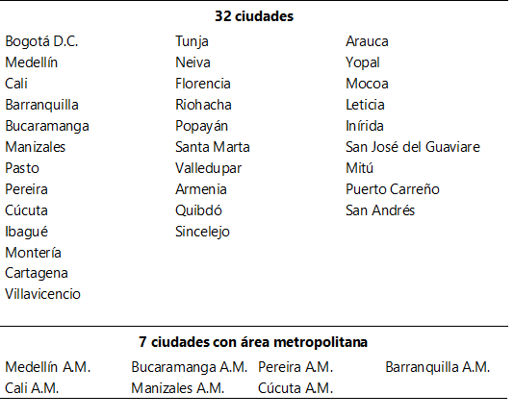

Municipios que conforman el área metropolitana:

Medellín A.M.: incluye el Valle de Aburrá (Caldas, La Estrella, Sabaneta, Itagüí, Envigado, Bello, Copacabana, Girardota y Barbosa).
Cali A.M.: incluye a Yumbo.
Bucaramanga A.M.: incluye Girón, Piedecuesta y Floridablanca.
Manizales A.M.: incluye a Villa María.
Pereira A.M.: incluye a Dosquebradas y La Virginia.
Cúcuta A.M.: incluye a Villa del Rosario, Los Patios, Puerto Santander y El Zulia.
Barranquilla A.M.: incluye a Soledad.

Tipo de investigación: Encuesta por muestreo.

Tipo de muestra: Probabilística, estratificada, de conglomerados desiguales y multietápica.

Unidad observación: Hogar particular.

Glosario:
Campesino/a: el campesino se define como un “sujeto” intercultural, que se identifica como tal; involucrado vitalmente en el trabajo directo con la tierra y la naturaleza, inmerso en formas de organización social basadas en el trabajo familiar y comunitario no remunerado o en la venta de su fuerza de trabajo.

Área metropolitana: se define como el área de influencia que incluye municipios circundantes, que con la ciudad conforman un solo tejido urbano no discontinuo y han sido reconocidos legalmente.

La distribución de la población según los conceptos de fuerza de trabajo es la siguiente:

Población total (P.T.): Se estima por proyecciones con base en los resultados de los censos de población

Población en edad de trabajar (P.E.T.): Está constituida por las personas de 12 y más años en la parte urbana, y de 10 años y más en la parte rural.

Fuerza de Trabajo (FT): También se llama fuerza laboral y son las personas en edad de trabajar, que trabajan o están buscando empleo.

Esta población se divide en:

Ocupados (O): Son las personas que durante el período de referencia se encontraban en una de las siguientes situaciones:

1. Trabajó por lo menos una hora remunerada en la semana de referencia.
2. Los que no trabajaron la semana de referencia, pero tenían un trabajo.
3. Trabajadores sin remuneración que trabajaron en la semana de referencia por lo menos 1 hora.

Desocupados (D): Son las personas que en la semana de referencia se encontraban en una de las siguientes situaciones:

1. Desempleo abierto:

a. Sin empleo en la semana de referencia.
b. Hicieron diligencias en el último mes.
c. Disponibilidad.

2. Desempleo oculto:

a. Sin empleo en la semana de referencia.
b. No hicieron diligencias en el último mes, pero sí en los últimos 12 meses y tienen una razón válida de desaliento.
c. Disponibilidad.

Desempleo
Razones válidas:

a. No hay trabajo disponible en la ciudad.
b. Está esperando que lo llamen.
c. No sabe como buscar trabajo.
d. Está cansado de buscar trabajo.
e. No encuentra trabajo apropiado en su oficio o profesión.
f. Está esperando la temporada alta.
g. Carece de la experiencia necesaria.
h. No tiene recursos para instalar un negocio.
i. Los empleadores lo consideran muy joven o muy viejo.

Razones no válidas:

a. Se considera muy joven o muy viejo
b. Actualmente no desea conseguir trabajo.
c. Responsabilidades familiares
d. Problemas de salud.
e. Está estudiando.
f. Otra razón.

Población fuera de la fuerza laboral (FFL): comprende a todas las personas en edad de trabajar que en la semana de referencia no participaron en la producción de bienes y servicios porque no lo necesitaban, no pueden o no están interesados en tener actividad remunerada. A este grupo pertenecen las personas que son exclusivamente: estudiantes, personas dedicadas a oficios del hogar, personas pensionadas, personas jubiladas, rentistas, personas incapacitadas permanentemente para trabajar, personas que no les llama la atención o creen que no vale la pena trabajar, otras personas incluidas dentro de la población en edad de trabajar (PET).

Principales indicadores que se pueden obtener:

- Porcentaje de PET: Este indicador muestra la relación porcentual entre el número de personas que componen la población en edad de trabajar, frente a la población total.

- Tasa global de participación (TGP): Es la relación porcentual entre la fuerza laboral y la población en edad de trabajar. Este indicador refleja la presión de la población en edad de trabajar sobre el mercado laboral.

- Tasa de desempleo (TD): Es la relación porcentual entre el número de personas que están buscando trabajo (DS), y el número de personas que integran la fuerza laboral (PEA)

- Tasa de ocupación (TO): Es la relación porcentual entre la población ocupada (OC) y el número de personas que integran la población en edad de trabajar (PET)

